상품제안서
[크린랩] 메탈 수세미 1개입 | 상품코드: F28949

 |  |  |  |  |  |  | 02-412-0044 | www.easy1.co.kr
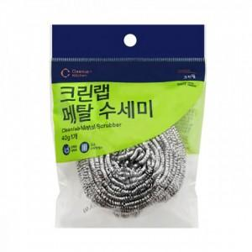

【상세/제작정보】 | 기본수량 미만 인쇄시 비용 추가. 스티커 제작및 부착 비용 별도 문의.

【인쇄/포장옵션】 | / 포장불가능

【공급단가】 | 수량 | 480~ | 960~ | 2,400~ | 5,000~ | 10,000~
*VAT별도 | 단가 | 840원 | 830원 | 810원 | 780원 | 740원

【상품 URL】 | http://www.easy1.co.kr/src/goods_detail.php?gdno=28949

